상품제안서
KF94 케이퓨어 마스크 항균세트 | 상품코드: F17462

 |  |  |  |  |  |  | 02-412-0044 | www.easy1.co.kr
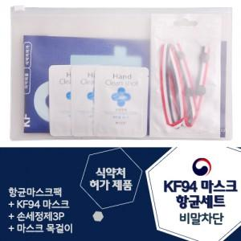

【상세/제작정보】 | <p>*케이스인쇄 및 스티커 제작/부착 가능합니다*​</p>

【인쇄/포장옵션】 | 실크, 스티커 / 포장불가능

【공급단가】 | 수량 | 100~ | 300~ | 500~ | 1,000~ | 3,000~
*VAT별도 | 단가 | 2,690원 | 2,470원 | 2,370원 | 2,280원 | 2,220원

【상품 URL】 | https://easy1.co.kr:443/src/goods_detail.php?gdno=17462

